Player
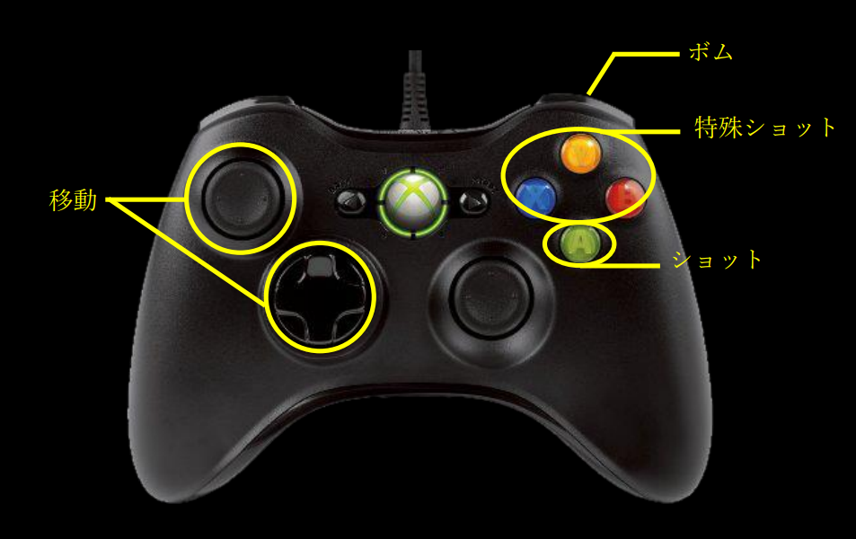
移動 | 移動スピードは様子を見ながら調節、左右移動時機体をその方向に傾ける。
ショット | 特に制限のない普通の弾、長押しで連続で出し続ける。連射スピードは見ながら調節
ボム
特殊ショット1
特殊ショット2
特殊ショット3

